상품제안서
퀸나 포터블 무선 블랜더 | 상품코드: S43666

 |  |  |  |  |  |  | 02-713-8555 | www.synergygift.co.kr
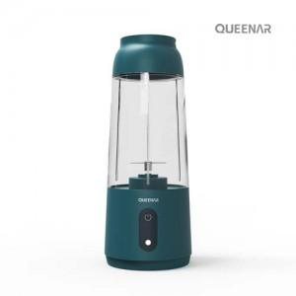

【상세/제작정보】 | 색상(청녹색)

【인쇄/포장옵션】 | 스티커 / 포장지포장

【공급단가】 | 수량 | 30~ | 100~ | 300~ | 500~ | 1,000~
*VAT별도 | 단가 | 23,100원 | 21,750원 | 20,850원 | 20,430원 | 20,100원

【상품 URL】 | https://www.synergygift.co.kr:443/src/goods_detail.php?gdno=43666

